Sheet1
提 案 書

ポータブル圧縮ブランケットセット AF-40 |  | 参考上代 | ¥4,000 | 販売価格
 |  | （税別） |  | （税別）
【JAN】 | 4562121887848
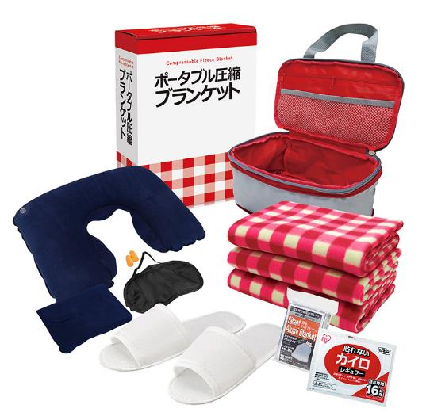
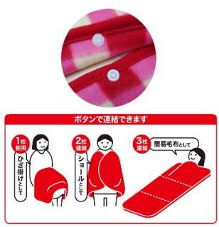
 |  |  | 【商品番号】 AF40 【本体サイズ】 圧縮収納バッグ：175×265×105㎜ 【パッケージサイズ】 310×240×85㎜・830g 【個装形態】 化粧箱入 【入数】 10 【セット内容】 圧縮収納バッグ・フリースブランケット×3・ネックピロー・アイマスク・耳栓・静音アルミブランケット・スリッパ・カイロ 【商品説明】 ホックボタンで連結ききるブランケット 【備考】 一部色・柄・商品が変更になる場合があります。ご了承ください。 【生産国】 中国

